BA
II. Chỉ thị common cho project BA

Button EXCEL Hiện tại không cho hiển thị button download EXCEL tại các màn hình. Hạng mục tìm kiếm JAN Tại các màn hình có cho search JAN code thì cũng có thể search được theo ISBN Thêm xử lý autofix cho JAN 1. Trim space trước sau 2. Xóa dấu 「-」 3. Giá trị sau khi xử lý tại 1 2 thì convert theo table dưới đây. 4. Giá trị nếu là full width thì chuyển thành half width, ngoài ra giữ nguyên

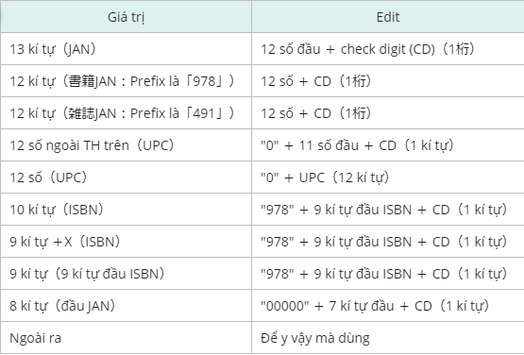

Hạng mục tìm kiếm 期間

Nếu không input thì set mặc định là ngày hôm nay cho FROM và TO

Pulldown shop

BG nền trắng, có thể search tên shop ngay trong pulldown (fast navigation)

JAN code (result)

Click vào => 単品推移
Link xanh có underline

Genre (search)

BG nền trắng

UI

Scroll xuống thì cố định header tại phần menu (làm giống BA-24)
Tại header thì có thể sort (làm giống BA-24)

Link tham khảo

https://dev-backlog.rsp.honto.jp/backlog/view/ASO-4960#comment-3219761
https://dev-backlog.rsp.honto.jp/backlog/view/ASO-4981#comment-3220383

